상품제안서
미니 그라데이션 초경량 5단 6K 자외선차단 양우산 UPF50+ | 상품코드: S44359

 |  |  |  |  |  |  | 02-713-8555 | www.synergygift.co.kr
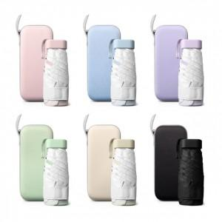 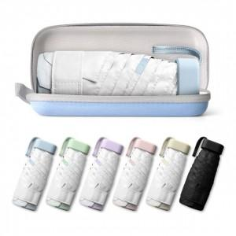 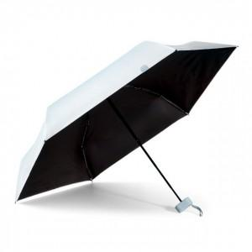

【상세/제작정보】 | <p><span style="font-size: 14pt;">※ 손잡이 or 파우치 인쇄 위치 비고사항 기재 바랍니다.</span></p>

【인쇄/포장옵션】 | 실크, 레이저, 풀칼라 / 포장지포장

【공급단가】 | 수량 | 30~ | 100~ | 300~ | 1,000~ | 3,000~
*VAT별도 | 단가 | 6,650원 | 6,300원 | 6,050원 | 5,800원 | 5,700원

【상품 URL】 | https://www.synergygift.co.kr:443/src/goods_detail.php?gdno=44359

